Ausschnitt GK und DSMS
AUFLIEGENDE KOMBINATION Ausschnitt GK oder GK mit Muldenlüfter DSMS für kombinierten Einbau bis max. Baugrösse 70 (alle Masse in mm) für aktuelle Modelle ab 2017/2018 nicht aufgeführte Geräte können nicht kombiniert werden (z.Bsp. Panoramakochfelder)

Baugrösse | Geräte Auswahl Induktion | Anzahl Geräte | Variante aufliegendeKombination
30 | GK 26 TIMSZ (31084)
40 | GK 17 TIYSZ (31076) |  | Ausschnittbreite C in mm = | 0
 | GK 27 TIMSZ (31085)
60 | GK 27 TIYSZ (31077) |  | Ausschnitttiefe D in mm = | 0
 | GK 46 TIMSZ(O) (31086)
 | GK 47 TIMSZ(O) (31099)
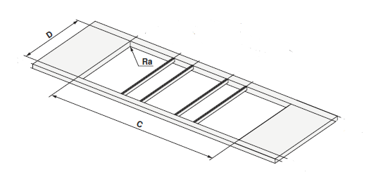
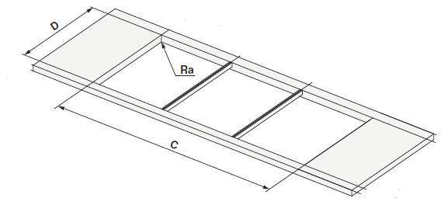
 | GK 46 TI(M)GZ (31078, 31090) |  | Beispiele aus Planungshilfe: ohne und mit DSMS
70 | GK 46 TIMXSZ (31087)
 | GK 47 TIMXSZ (31098)
 | GK 46 TIMXSZO (31087)

 | Geräte Auswahl Muldenlüfter
DSMS | DESIGN MULDENLÜFTER DSMS (64005)

